质量报告
客户质量反馈报告
日期 | 2023.2.27 | 样品型号 | MS51FB9AE | 样品数量 | 1PCS

客户名称 | 江苏肯菲特新能源有限公司
客户反馈 | 芯片无法烧录程序

测试/审核人员 | 测试人员 | 汤松明 |  | 岗位 | FAE
 | 审核人员 | 金叶 |  | 岗位 | PM

测试项目一 | 外观检测 | 测试数量 | 1PCS | 样品状态 | 外观损坏 | 备注 | 引脚异常
测试项目二 | 阻抗测试 | 测试数量 | 1PCS | 样品状态 | 外观损坏 | 备注
测试项目三 | IO二极管特性 | 测试数量 | 1PCS | 样品状态 | 外观损坏 | 备注
测试项目四 | 烧录验证 | 测试数量 | 1PCS | 样品状态 | 外观损坏 | 备注

测试结果 | 测试项目一： 在外观检测中，P0.5引脚(1号脚)断裂。P0.6引脚(2号脚)朝外侧弯曲，与其他引脚不在同一水平线上。 测试项目二： VDD-VSS阻抗值为 10.28MΩ，反向阻抗为 4.13MΩ。 测试项目三： IO二极管特性测试中，所有引脚的二极管特性均正常，上/下钳位二极管压降维持在 0.416V-0.612V 之间 测试项目四：测试了两组Demo代码，每组烧录10次，共20次，烧录成功20次。
IO描述 | 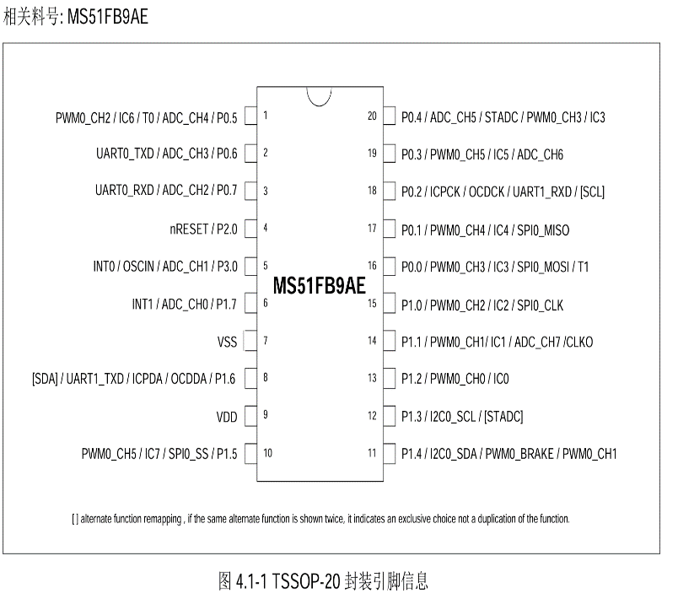 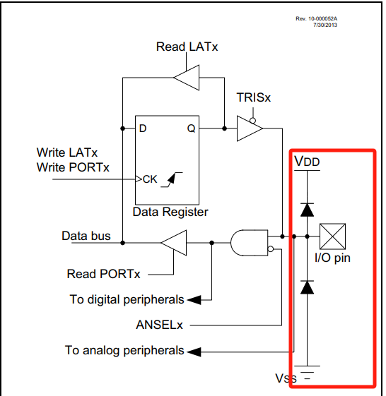
测试图样 | 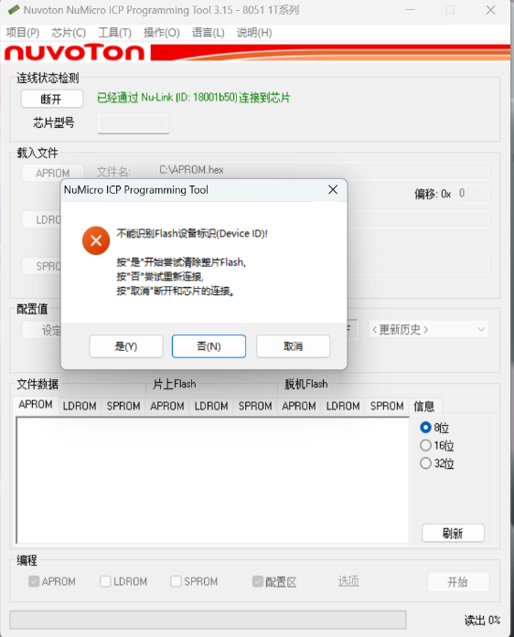 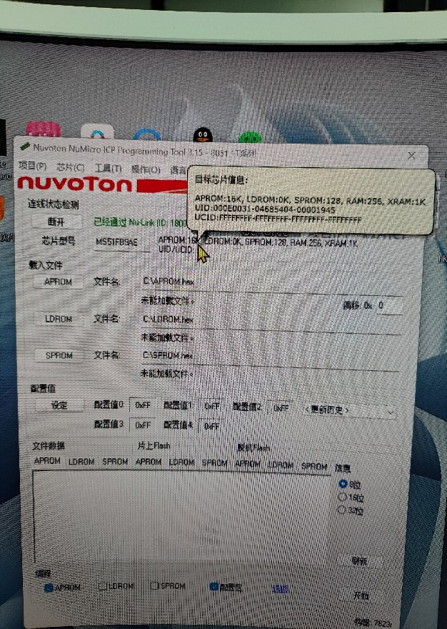
结果分析 | 分析一 1，在外观检测中，根据P0.5脚的断裂情况和P0.6脚的弯曲状况，疑似操作人员从PCB板上取下该芯片时未注意到有部分锡液已经凝固，导致取下该芯片时P0.5脚被拉断。 分析二 1，正常来说，芯片的VDD-VSS阻抗一般是10MΩ以上。 2，芯片的IO口通常会连接至两个钳位保护二极管之间，防止IO端口遭受过压或低压造成内部电路破坏。 该芯片阻抗测试和IO二极管特性测试中均未发现异常，证明该芯片未有明显的硬件损坏。 分析三 1，在烧录验证测试过程中，使用Keil 首次连接该芯片，该芯片无法被识别，无法烧录。 之后使用Nuvoton ICP工具首次连接该芯片时，显示成功连接该芯片，但读取不到该芯片的UID和 Flash Device ID,同时Flash处于锁定状态。之后使用ICP工具强制擦除整片Flash,芯片被正确识别并能读取到UID。同时Keil 也能往芯片中顺利烧录程序，无其他异常。
原因分析 | 1，根据测试结果，可能是该芯片在烧录程序时遭遇到意外断电或烧录过程未完成时芯片被意外拔出，导致该芯片Flash部分出现异常，无法二次烧录。
备注 | 该不良品已经寄回贵司，贵司可进行交叉验证，有其他疑问请与我司联系。

